Casos y ejecuciones
Id | Tipo | Nombre | Objetivo | Prioridad | Precondiciones | Datos de entrada | Nro | Paso | Resultado esperado | Estado del CP | Resultado obtenido | Evidencia
CP-01 | Positivo | Ver tickets pasados | Consultar en el sitio tickets de eventos a los cuales el usuario ya asistió. | Media | Haber comprado tickets para un evento previamente, y que este ya haya sucedido. | user: marazagales@gmail.com, pass: 123456 | 1 | Ingresar a URL https://alpogo.com | Ver ticket del evento sobre el cual estoy consultando, por más que el mismo haya pasado | Fallo | No se puede visualizar el ticket, la página a la cual te redirige muestra un error 500 | 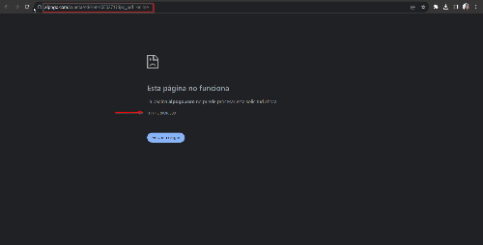 B-01
 |  |  |  |  |  |  | 2 | Loguearse haciendo clic en el Iniciar Sesión
 |  |  |  |  |  |  | 3 | Hacer clic en la opción Tickets de la barra de navegacion
 |  |  |  |  |  |  | 4 | En el listado de tickets pasados, elegir uno y hacer clic en Ver Ticket

CP-02 | Positivo | Buscar evento por artista | Utilizar barra de busqueda para encontrar un evento de un determinado Artista | Alta | Tener equipo con conexión a internet | Charly Garcia | 1 | Ingresar a URL https://alpogo.com | Visualizar todos los eventos relacionados a la artista por la cuál consulté | Paso | Listado con todos los eventos disponibles para comprar tickets de la artista "Charly Garcia" | 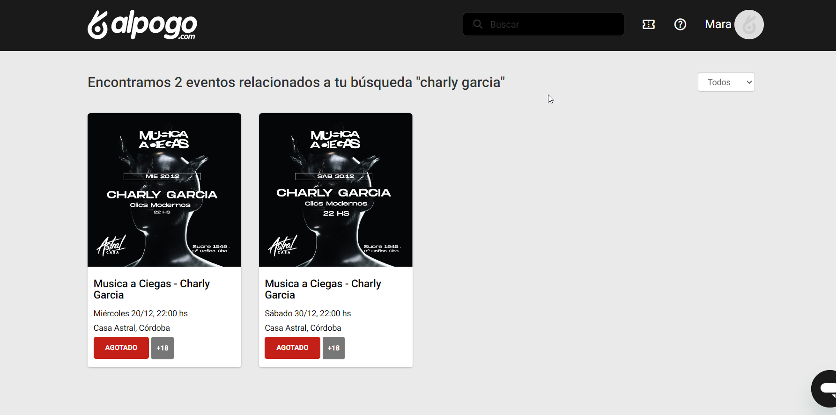
 |  |  |  |  |  |  | 2 | En barra de busqueda ingresar datos del artista / evento
 |  |  |  |  |  |  | 3 | Hacer clic en tecla enter para que el sitio realice la búsqueda

CP-03 | Positivo | Ordenar eventos por artistas | Utilizar filtros para ordenar eventos de un determinado lugar por artistas. | Media | Tener equipo con conexión a internet | Córdoba | 1 | Ingresar a URL https://alpogo.com | Visualizar todos los eventos de la ciudad de Córdoba, ordenados por Artistas | Fallo | El sitio web muestra un error 500 al utilizar el filtro | 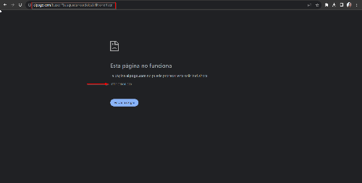 B-03
 |  |  |  |  |  |  | 2 | En barra de busqueda ingresar "Córdoba"
 |  |  |  |  |  |  | 3 | Utilizar filtro para ordenar los eventos por Artistas

CP-04 | Positivo | Comprar ticket con tarjeta de crédito | Comprar ticket para un evento utilizando tarjeta de crédito | Alta | Tener cuenta registrada en el sitio | user: marazagales@gmail.com, pass: 123456 + Charo Lopez | 1 | Ingresar a URL https://alpogo.com | Comprar un ticket para el evento elegido | Paso | Se pudo comprar con éxito un ticket para el evento "Charo Lopez"
 |  |  |  |  |  |  | 2 | Loguearse haciendo clic en el Iniciar Sesión
 |  |  |  |  |  |  | 3 | En barra de búsqueda ingresar "Charo Lopez"
 |  |  |  |  |  |  | 4 | Hacer clic en comprar
 |  |  |  |  |  |  | 5 | Elegir cantidad de tickets
 |  |  |  |  |  |  | 6 | Cargar datos de tarjeta y confirmar compra
CP-05 | Positivo | Registrar nueva cuenta | Poder registrar una nueva cuenta utilizando datos válidos | Alta | Tener equipo con conexión a internet | Juan Perez, 12.346.789, juanperez@mail.com, córdoba, 351-2400075, pass:12281sadsad | 1 | Ingresar a URL https://alpogo.com | Registrar una cuenta nueva | Paso | Se registró una cuenta nueva
 |  |  |  |  |  |  | 2 | Hacer clic en Registrarse
 |  |  |  |  |  |  | 3 | Cargar todos los datos en formulario de regisro
 |  |  |  |  |  |  | 4 | Hacer clic en botón Registrarme

CP-06 | Negativo | Registrar nueva cuenta utilizando datos invalidos | Verificar que sitio no permita registrar una cuenta utilizando datos incorrectos, validando los datos ingresados en inputs de formulario. | Alta | Tener equipo con conexión a internet | Nombre de usuario: 12s15sad, mail:juanperezmail.com, tel:awdsdas22588 | 1 | Ingresar a URL https://alpogo.com | No poder registrar la cuenta ingresando datos inválidos | Paso | No se pudo registrar una nueva cuenta con datos incorrectos.
 |  |  |  |  |  |  | 2 | Hacer clic en Registrarse
 |  |  |  |  |  |  | 3 | Cargar todos los datos en formulario de registro, con datos incorrectos.

CP-07 | Negativo | Registrar cuenta sin colocar mail en input de formulario | Verificar que sitio no permita registrar una cuenta omitiendo colocar el mail del usuario | Alta | Tener equipo con conexión a internet | Maria Perez, 12.346.789, córdoba, 351-2400075, pass:12281sadsad | 1 | Ingresar a URL https://alpogo.com | No poder registrar la cuenta sin ingresar mail | Paso | No se pudo registrar una nueva sin ingresar mail, es un dato requerido | 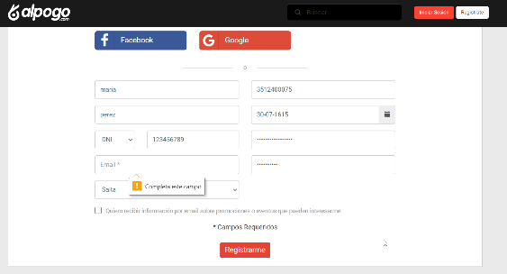
 |  |  |  |  |  |  | 2 | Hacer clic en Registrarse
 |  |  |  |  |  |  | 3 | Cargar todos los datos en formulario de registro, con datos incorrectos.

CP-08 | Negativo | Comprar ticket con ingresando N° de Tarj. de crédito inválido | Verificar que el sitio no permita realizar compras ingresando datos de tarjeta de créditos incorrectos | Alta | Tener cuenta registrada en el sitio | user: marazagales@gmail.com, pass: 123456 + Fabrica de Jingles | 1 | Ingresar a URL https://alpogo.com | No pueder comprar ticket de evento | Paso | No se pudo comprar ticket de evento por datos incorrectos de tarjeta de crédito | 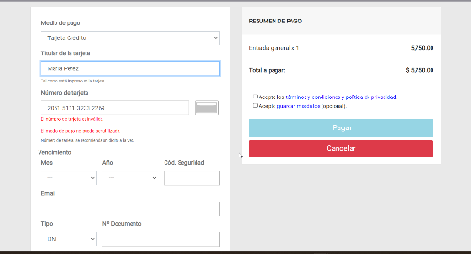
 |  |  |  |  |  |  | 2 | Loguearse haciendo clic en el Iniciar Sesión
 |  |  |  |  |  |  | 3 | En barra de búsqueda ingresar "Fábrica de Jingles"
 |  |  |  |  |  |  | 4 | Hacer clic en comprar
 |  |  |  |  |  |  | 5 | Elegir cantidad de tickets
 |  |  |  |  |  |  | 6 | Cargar datos incorrectos de Tarjeta de Crédito
CP-09 | Negativo | Ingresar en barra de búsqueda espacios en blanco | Verificar que el sitio no busque eventos ingresando espacios en blanco el la barra de busqueda. | Baja | Tener equipo con conexión a internet |  | 1 | Ingresar a URL https://alpogo.com | El sitio no busque ningún evento | Paso | El sitio no muestra ningún evento, aparece un cartel que indica que el evento buscado no existe. | 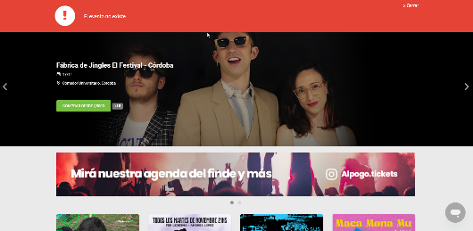
 |  |  |  |  |  |  | 2 | En barra de busqueda ingresar espacios en blanco

CP-10 | Negativo | Modificar asistente de un evento, utilizando datos de DNI inválido. | Verificar que el sitio no permita ingresar caracteres especiales o datos en blanco al modificar DNI de asistente de un ticket | Media | Haber comprado ticket para un evento | user: marazagales@gmail.com, pass: 123456 | 1 | Ingresar a URL https://alpogo.com | No poder modificar el asistente del evento por datos erroneos de DNI | Fallo | No valida input de DNI en formulario | 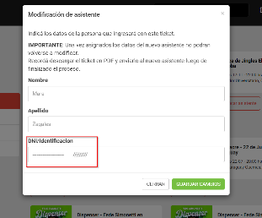
 |  |  |  |  |  |  | 2 | Loguearse haciendo clic en el Iniciar Sesión
 |  |  |  |  |  |  | 3 | Hacer clic en la opción Tickets de la barra de navegacion
 |  |  |  |  |  |  | 4 | Hacer clic en Modificar Asistente
 |  |  |  |  |  |  | 5 | Ingresa datos de Nombre, Apellido y DNI

